งานสอบสวน
รายชื่อพนักงานสอบสวน / ธุรการงานสอบสวน สภ.บางพลี ภ.จว.สมุทรปราการ
ลำดับ | รูปภาพ | ยศ | ชื่อ-สกุล | ตำแหน่ง | เบอร์โทร | หมายเหตุ
1 | 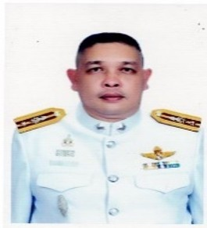 | พ.ต.ท. | ธัญญ์นิธิ อัศวรักษ์อารี | รอง ผกก.(สอบสวน) | 095-7097-545 | หัวหน้างานสอบสวน
2 |  | พ.ต.ท. | สพัศ ปราการพิทักษ์ | รอง ผกก.(สอบสวน) | 081-2345-646
3 | 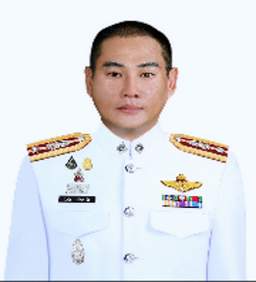 | พ.ต.ท. | วิทวัช น้อยพานิช | รอง ผกก.(สอบสวน) | 085-9999-191
4 | 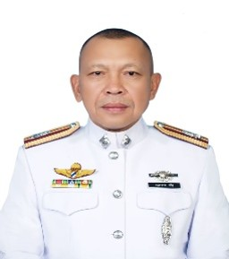 | พ.ต.ท. | อุทิศ พาราษฎร | สว. (สอบสวน) | 086-3184-189 | หัวหน้าคดี
5 | 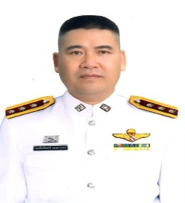 | พ.ต.ท. | พงษ์นรินทร์ นนตานอก | สว. (สอบสวน) | 080-6645-563
6 | 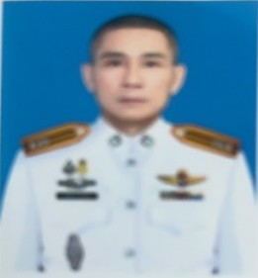 | พ.ต.ต. | กิตติภณ พลเดช | สว. (สอบสวน) | 089-5689-955 | ช่วยราชการ สภ.บางพลี
7 | 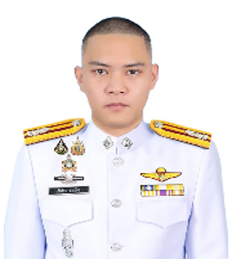 | พ.ต.ต. | ภัทร์กร ชายน้อย | สว. (สอบสวน) | 092-2483-977
8 | 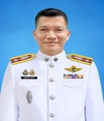 | พ.ต.ท. | สุวิจักขณ์ บุญมีมา | สว. (สอบสวน) | 081-9295-122
9 | 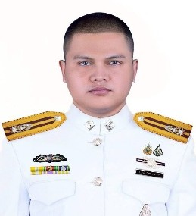 | พ.ต.ต. | กานดิศ สีแก้วน้ำใส | สว. (สอบสวน) | 093-1179-952
10 | 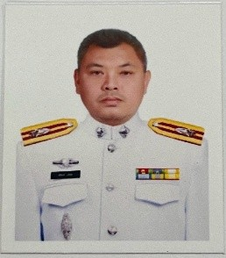 | พ.ต.ต. | สริพงษ์ อภิวัน | สว. (สอบสวน) | 093-1401-159
11 | 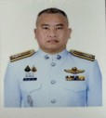 | พ.ต.ต. | อิศราวุฒิ นาคยา | สว. (สอบสวน) | 093-9935-441
12 |  | ร.ต.อ. | วีระพล มณีภาค | รอง สว.(สอบสวน) | 096-5260-791
13 |  | ร.ต.ท. | ชัชพงศ์ บุญยะรัตน์ | รอง สว.(สอบสวน) | 098-6699-947
14 | 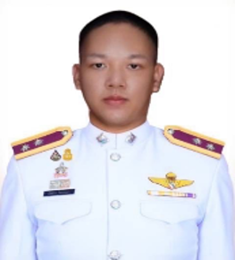 | ร.ต.ท. | อภิสิทธิ์ ต้นสาลี | รอง สว.(สอบสวน) | 090-7973-901
15 | 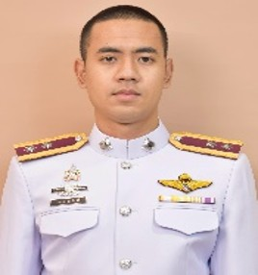 | ร.ต.ท. | ธนกิจ แก่นอินทร์ | รอง สว.(สอบสวน) | 085-8147-816
16 |  | ร.ต.ท. | วีรพล ผูกคล้าย | รอง สว.(สอบสวน) | 082-9895-098
17 | 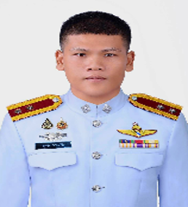 | ร.ต.ท. | กฤตชัย มาตรวิจิตร | รอง สว.(สอบสวน) | 098-5542-824
18 |  | ร.ต.ท. | ธนวัฒน์ เจริญสุข | รอง สว.(สอบสวน) | 095-9725-598
19 |  | ร.ต.ท. | สำราญ ภาระจ่า | รอง สว.(สอบสวน) | 084-1478-337
20 |  | ร.ต.ท. | รังสรรค์ ภู่งามชื่น | รอง สว.(สอบสวน) | 080-6157-855
21 | 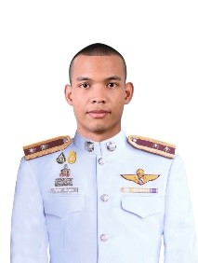 | ร.ต.ท. | วัชเรศร เพ็งบุบผา | รอง สว.(สอบสวน) | 061-9964-516
22 | 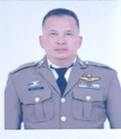 | ร.ต.ต. | ชนชล มากกล่ำ | รอง สว.(สอบสวน) | 081-3815-954
23 |  | ร.ต.ต. | พิชชญุตร์ วงศ์คำจันทร์ | รอง สว.(สอบสวน) | 062-5907-999
24 |  | ร.ต.ต. | นัฐวุฒิ ปราบสกุล | รอง สว.(สอบสวน) | 090-9895-730
25 |  | ร.ต.ต. | วิรัตน์ บุตรศรี | รอง สว.(สอบสวน) | 097-0303-740
26 |  | ด.ต. | ภูวนัย โกสะรุทธะ | ผบ.หมู่ (ป.) | 065-8922-939
27 | 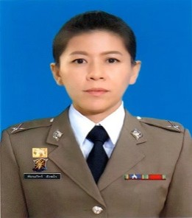 | ด.ต.หญิง | พิมนภัทร์ สังฆโร | ผบ.หมู่ (ป.) | 082-9161-528
28 |  | ด.ต. | พรเทพ พนาดร | ผบ.หมู่ (ป.) | 082-1819-383
29 |  | จ.ส.ต. | ศาสนพงษ์ หาสนาม | ผบ.หมู่ (ป.) | 096-9465-242
30 |  | ส.ต.อ. | ชญานนท์ รัดแดง | ผบ.หมู่ (ป.) | 094-3013-439
31 |  | ส.ต.ท. | สหัสสววษ ภูมิพันธ์ | ผบ.หมู่ (ป.) | 097-9836-535
32 |  | ส.ต.ท. | คณิน แก้วตุ้ย | ผบ.หมู่ (ป.) | 064-4871-319
33 |  | ส.ต.ท. | ณัฐพงศ์ วงค์อามาตย์ | ผบ.หมู่ (ป.) | 098-9351-636
34 |  | ส.ต.อ. | สุธิพล ขันธวิเศษ | ผบ.หมู่ (ป.) | 098-7979-601
35 | 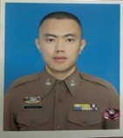 | ส.ต.ท. | ปัณณวิชญ์ อุตทอง | ผบ.หมู่ (ผช.พงส.) | 080-3244-219
36 |  | ส.ต.ต. | กิตติศักดิ์ ฉายยางโทน | ผบ.หมู่.คฝ. | 083-0129-958 | ช่วยราชการ สภ.บางพลี
37 |  | ส.ต.ต. | ธีรภัทร หนุนนาค | ผบ.หมู่.คฝ. | 083-0129-958 | ช่วยราชการ สภ.บางพลี
38 |  | จ.ส.ต. | คณิตย์ อุทธี | ผบ.หมู่(สส.) | 063-7365-450 | ช่วยราชการ ภ.จว.สป
39 |  | ส.ต.ต. | ธนกฤต มากมา | ผบ.หมู่ (ผช.พงส.) | 095-4473-305
40 |  | ส.ต.ต. | ณัฐณิชา เพชรดิน | ผบ.หมู่ (ผช.พงส.) | 064-5233-014
41 |  | ส.ต.ต. | วีระเดช ขันประกอบ | ผบ.หมู่ (ผช.พงส.) | 096-1670-858
42 |  | ส.ต.ต. | ธนซิต แจ่มกระทึก | ผบ.หมู่ (ผช.พงส.) | 096-7367-254
43 |  | ส.ต.ต. | ปิยเชษฐ์ สาอุบล | ผบ.หมู่ (ผช.พงส.) | 095-4693-714

